プログラム用データ
京都府民総合体育大会バスケットボール競技プログラム用データ |  |  |  |  | このシートは参加申込書から引用しています。 変更がある場合は「シートの保護」を解除してください。
このデータ用紙を保存するとき、ファイル名に市町村名を入れてください |  |  |  |  | 白い部分に入力してください | Ａ | 成年男子
送信先 |  | kba_entry@biscuit.ocn.ne.jp |  |  |  | Ｂ | 成年女子
種別は
リストから選んで入力できます
種 別 |  | 成年男子 ・ 成年女子 |  |  |  | Ｃ
ふりがな |  |  |  |  |  | Ｄ
連絡責任者 |  |  |  |  |  | Ａ＊
連絡先電話番号 |  |  |  |  |  | Ｂ＊
ｅメールアドレス |  |  |  |  |  | Ｃ＊
 |  |  |  |  |  | Ｄ＊
市町村名
監督
コーチ
マネージャー
出場資格は
リストから選んで入力できます
ユニフォーム番号 | 選手氏名 |  | 身長 | 出場資格

（注） １ 監督が選手を兼ねる場合は、選手欄にも記入し申し込むこと。 ２ 大学生等は３名以内とする。 ３ 本年度国体近畿予選・本大会の登録選手は出場資格欄に「＊」を付けること。

データファイル取得用京都府バスケットボール協会ｗｅｂサイトＵＲＬ
https://kbba.jp/kba/information/fumin_sotai2024_entry_dwnld/

 |  |  |  |  |  |  |  | 京都市
 |  |  |  |  |  |  |  | 向日市
 |  |  |  |  |  |  |  | 長岡京市
 |  |  |  |  |  |  |  | 大山崎町
 |  |  |  |  |  |  |  | 宇治市
 |  |  |  |  |  |  |  | 城陽市
 |  |  |  |  |  |  |  | 久御山町
 |  |  |  |  |  |  |  | 八幡市
 |  |  |  |  |  |  |  | 京田辺市
 |  |  |  |  |  |  |  | 井手町
 |  |  |  |  |  |  |  | 宇治田原町
 |  |  |  |  |  |  |  | 木津川市
 |  |  |  |  |  |  |  | 精華町
 |  |  |  |  |  |  |  | 和束町
 |  |  |  |  |  |  |  | 笠置町
 |  |  |  |  |  |  |  | 南山城村
 |  |  |  |  |  |  |  | 亀岡市
 |  |  |  |  |  |  |  | 南丹市
 |  |  |  |  |  |  |  | 京丹波町
 |  |  |  |  |  |  |  | 綾部市
 |  |  |  |  |  |  |  | 福知山市
 |  |  |  |  |  |  |  | 舞鶴市
 |  |  |  |  |  |  |  | 宮津市
 |  |  |  |  |  |  |  | 与謝野町
 |  |  |  |  |  |  |  | 伊根町
 |  |  |  |  |  |  |  | 京丹後市

マスターズ表紙



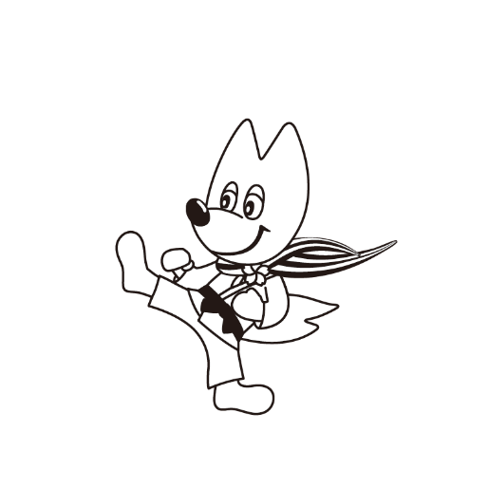



第47回京都府民総合体育大会
市町村交流マスターズ大会

参 加 申 込 書

 | 参加申込提出期限

 | ゲートボール | ２０２４年 ４月 30日（火）
 | グラウンド・ゴルフ | ２０２４年 ５月 10日（金）
 | テニス | ２０２４年 ６月 ６日（木）
 | 卓球 | ２０２４年 ７月 11日（木）
 | ソフトボール・ゴルフ サッカー・軟式野球 | ２０２４年 ９月 ６日（金）
 | 【基準日】 その他の競技・種目 | ２０２４年 ９月 13日（金）
 | ソフトテニス | ２０２４年 ９月 26日（木）
 | ボウリング | ２０２４年 11月 １日（金）

